Лист1
ООО «Яковлевский лен»
Россия, 155550 Ивановская обл., г.Приволжск, ул. Революционная, 119
Телефон: 8 (910) 985-45-15, 8 (980) 693-93-93
www.lenmagazin.ru
e-mail: trade@lenmagazin.ru
Новогодний ассортимент
Фото | Рисунок | Цвет | Цена, в руб/шт | Заказ | Сумма
Полотенца 100% хлопок
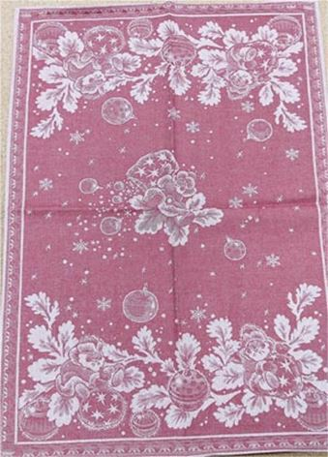 | Новый год | 50*70 красный | 115 |  | 0
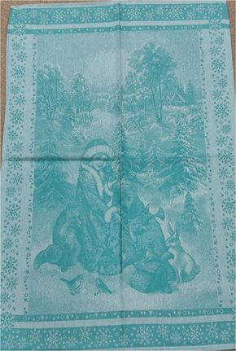 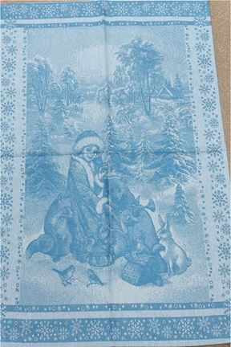 | Внучка Снегурочка | 50*70 зеленый | 115 |  | 0
 |  | 50*70 голубой | 115 |  | 0
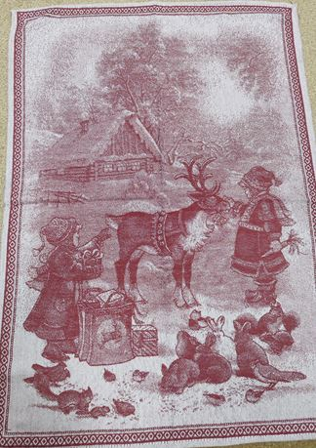 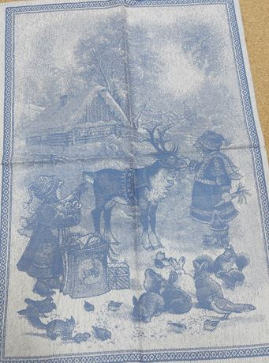 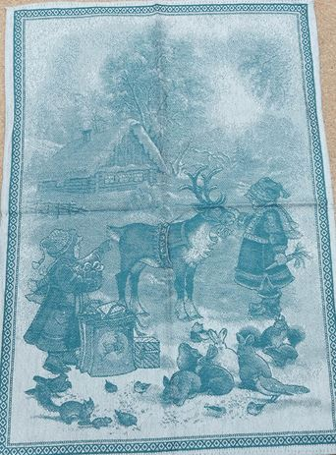 | Девочка и олень | 50*70 красный | 115 |  | 0
 |  | 50*70 синий | 115 |  | 0
 |  | 50*70 зеленый | 115 |  | 0
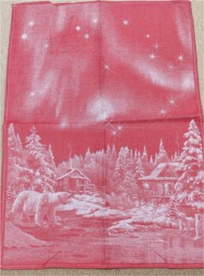 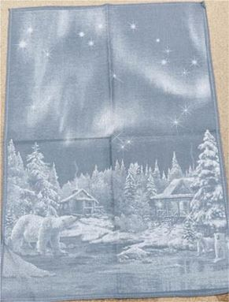 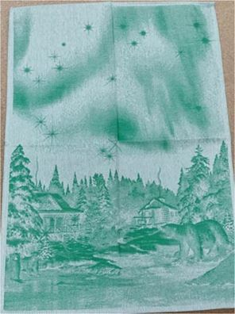 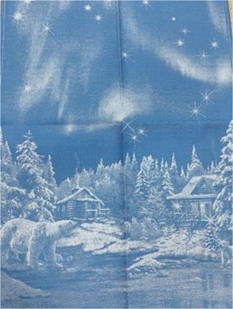 | Большая медведица | 50*70 красный | 115 |  | 0
 |  | 50*70 серый | 115 |  | 0
 |  | 50*70 зеленый | 115 |  | 0
 |  | 50*70 синий | 115 |  | 0
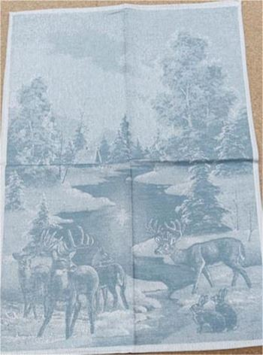 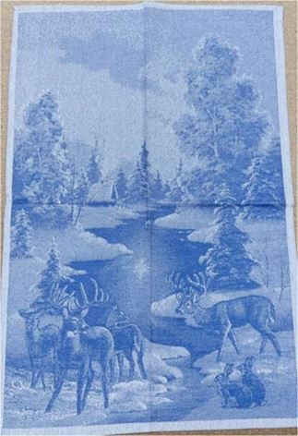 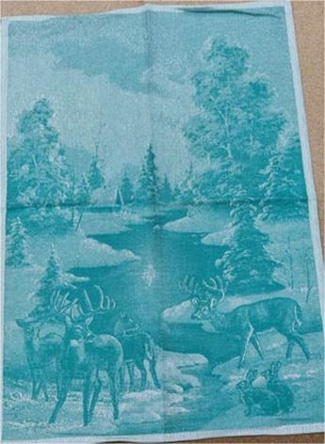 | Зимний лес | 50*70 зеленый | 115 |  | 0
 |  | 50*70 серый | 115 |  | 0
 |  | 50*70 синий | 115 |  | 0
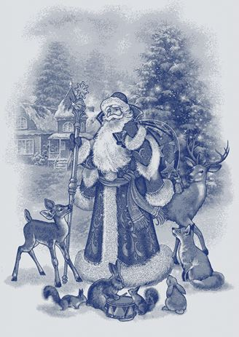 | Дед Мороз | 50*70 синий | 115 |  | 0
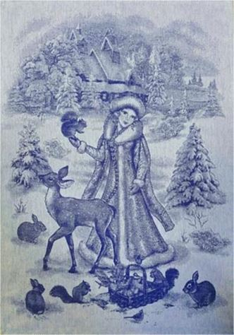 | Снегурочка | 50*70 синий | 115 |  | 0
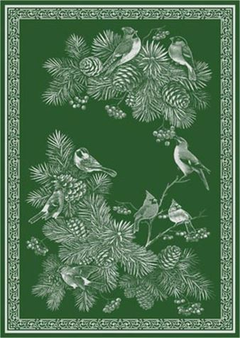 | Зимние птицы | 50*70 зеленый | 115 |  | 0
 |  | 50*70 красный | 115 |  | 0
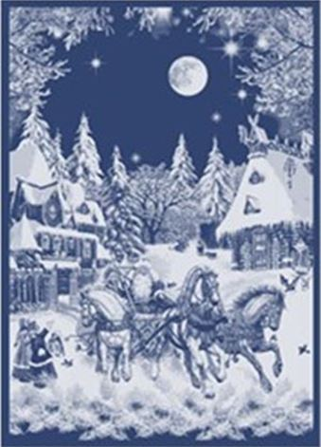 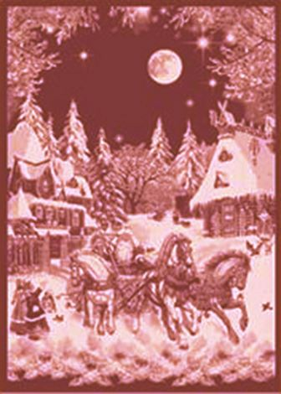 | Русская зима | 50*70 синий | 115 |  | 0
 |  | 50*70 бордовый | 115 |  | 0
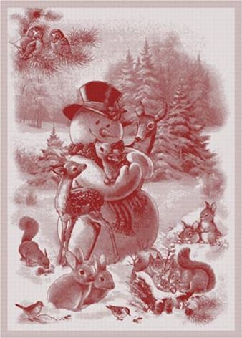 | Снеговик | 50*70 красный | 115 |  | 0
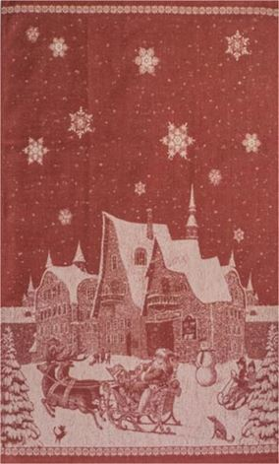 | Лапландия | 50*76 красный | 115 |  | 0
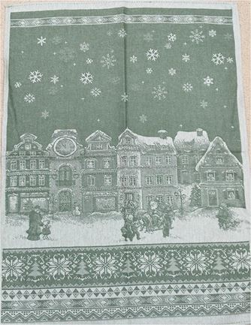 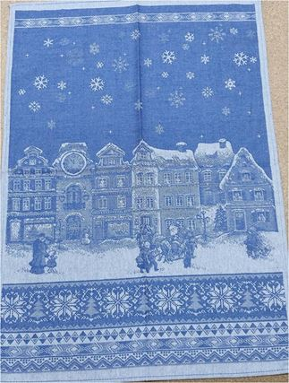 | Зимний город | 50*70 зеленый | 115 |  | 0
 |  | 50*70 синий | 115 |  | 0
Скатерти 100% хлопок |  |  |  |  | 0
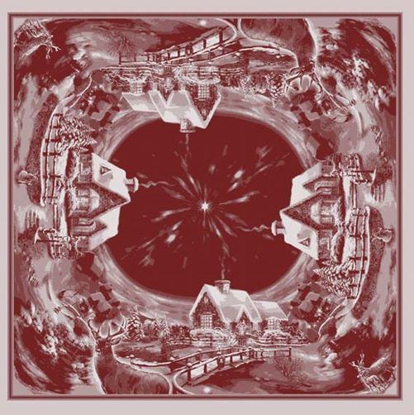 | Рождественская ночь | 84*84 красный | 500 |  | 0
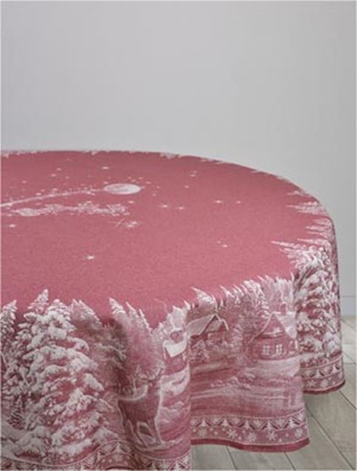 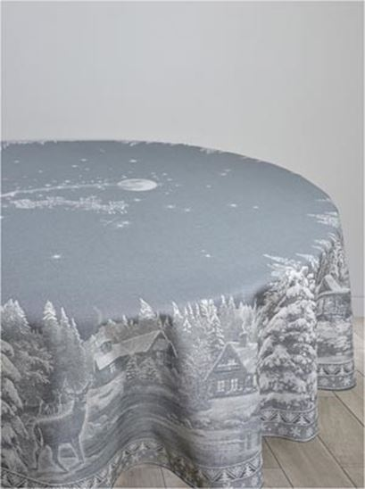 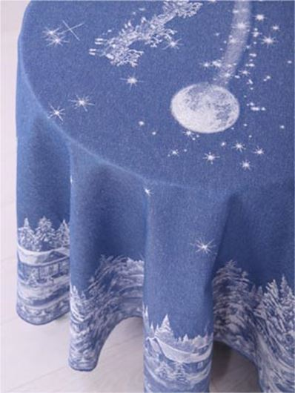 | Рождество | Д178 красный | 1460 |  | 0
 |  | Д178 серый | 1460 |  | 0
 |  | Д178 синий | 1460 |  | 0
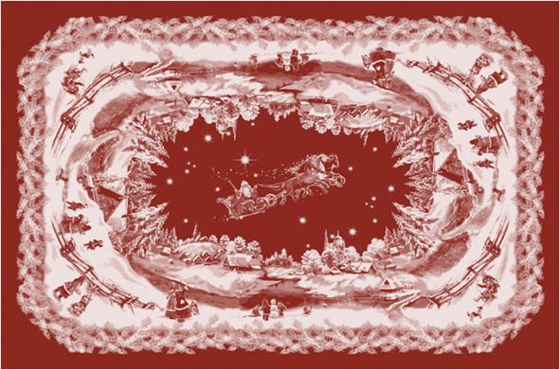 | Русская зима | 150*100 бордовый | 680 |  | 0
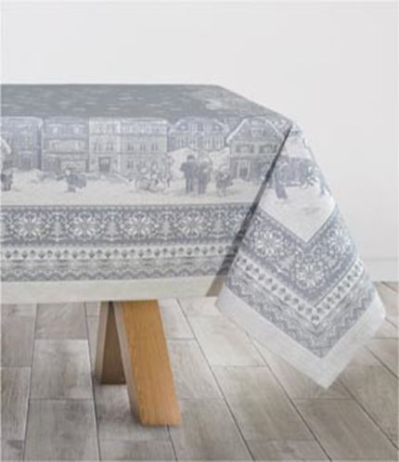 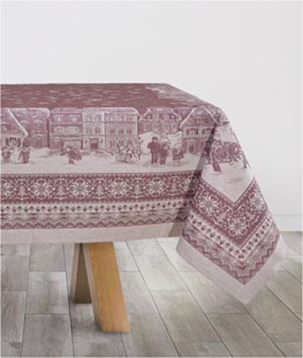 | Зимний город | 150*100 бордовый | 680 |  | 0
 |  | 150*100 серый | 680 |  | 0
 |  | 150*200 бордовый | 1470 |  | 0
 |  | 150*200 серый | 1470 |  | 0
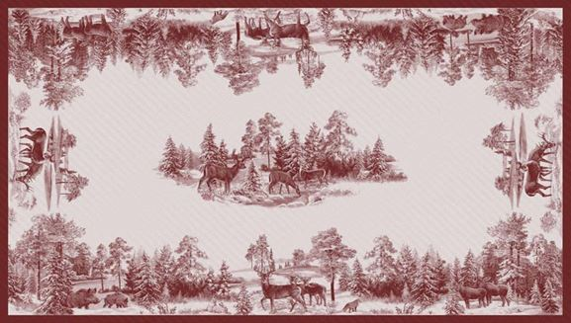 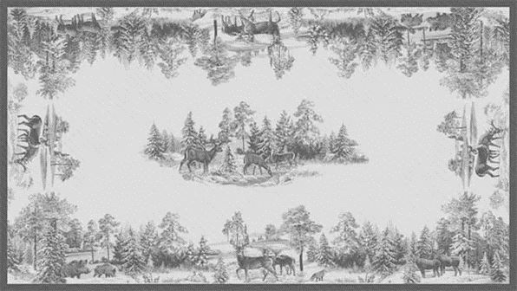 | Зима в лесу | 150*170 бордовый | 1270 |  | 0
 |  | 150*250 серый | 1835 |  | 0
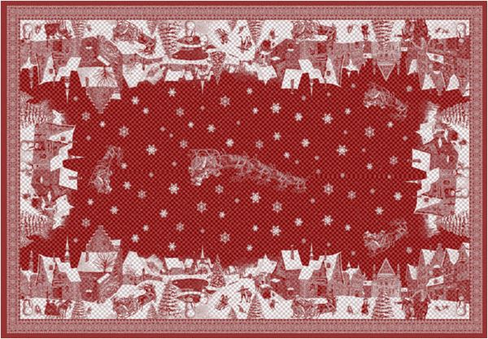 | Лапландия | 170*274 красный | 2360 |  | 0
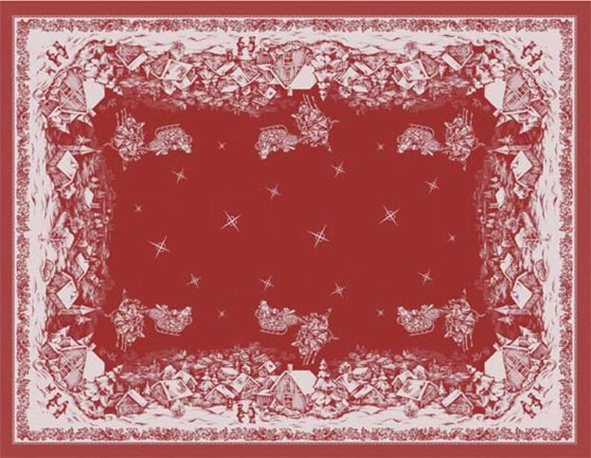 | Ночь перед Рождеством | 170*229 краасный | 1970 |  | 0
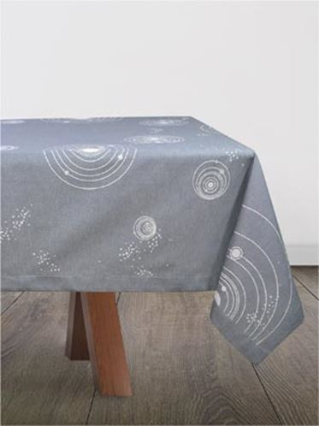 | Галактика | 140*270 серый | 1550 |  | 0
Скатерти 50% хлопок 50% лен |  |  |  |  | 0
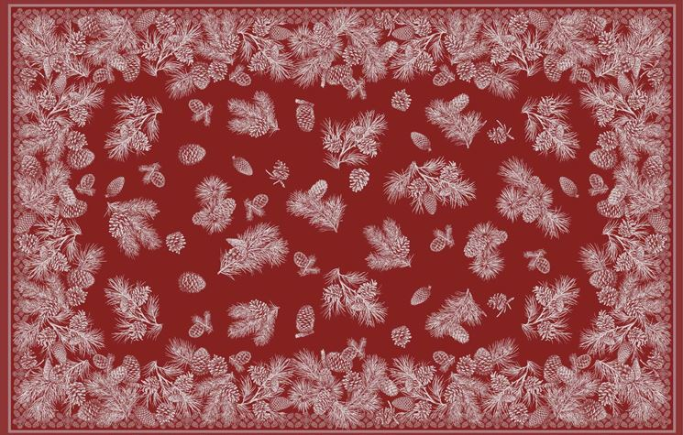 | Сосновые шишки | 178*140 бордовый | 1370 |  | 0
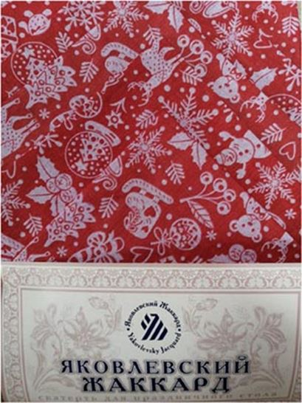 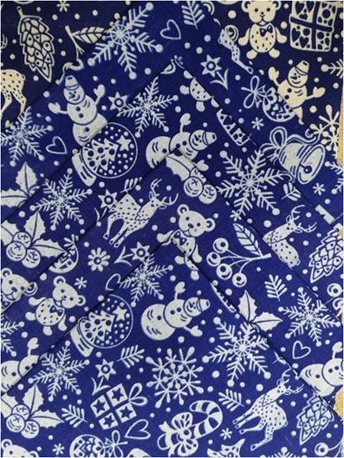 | Новогодние игрушки (комплекты) | 150*120+4салфетки 45*45 красный | 470 |  | 0
 |  | 150*120+4салфетки 45*45 синий | 470 |  | 0
 |  | 150*180+4салфетки 45*45 красный | 580 |  | 0
 |  | 150*180+4салфетки 45*45 синий | 580 |  | 0
 |  |  |  |  | 0

